단위테스트결과
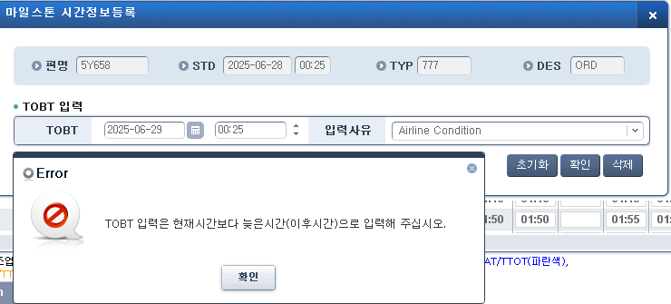
업무기능분해도
업무기능분해도
업무기능분해도
업무기능분해도
업무기능분해도
업무기능분해도
업무기능분해도
업무기능분해도
업무기능분해도
업무기능분해도
업무기능분해도
업무기능분해도
업무기능분해도
업무기능분해도
업무기능분해도
업무기능분해도
업무기능분해도
업무기능분해도
업무기능분해도
업무기능분해도
업무기능분해도
업무기능분해도
업무기능분해도
업무기능분해도
인천국제공항 통합정보시스템 고도화 구축 사업 |  |  | 단위테스트결과서 [A-CDM(CM)]

2.단위 시험 결과
순번 | 시험 결과 증적
1 | < 화면로딩 >
 | - 화면 LOAD시 전체정보가 조회되는지 확인한다.

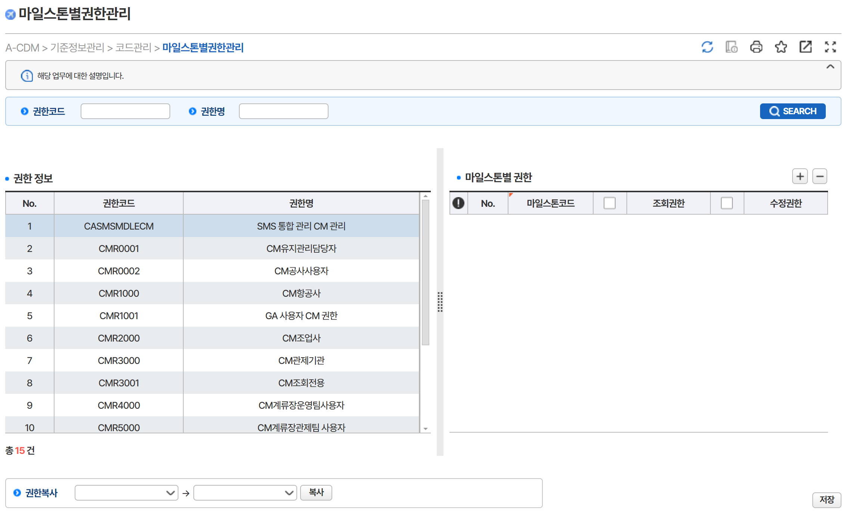

2 | < 조건조회 >
 | 1) 조회조건별로 해당 데이터가 화면에 조회되는지 확인
 | 권한코드 :CM / 권한명:조업
 | 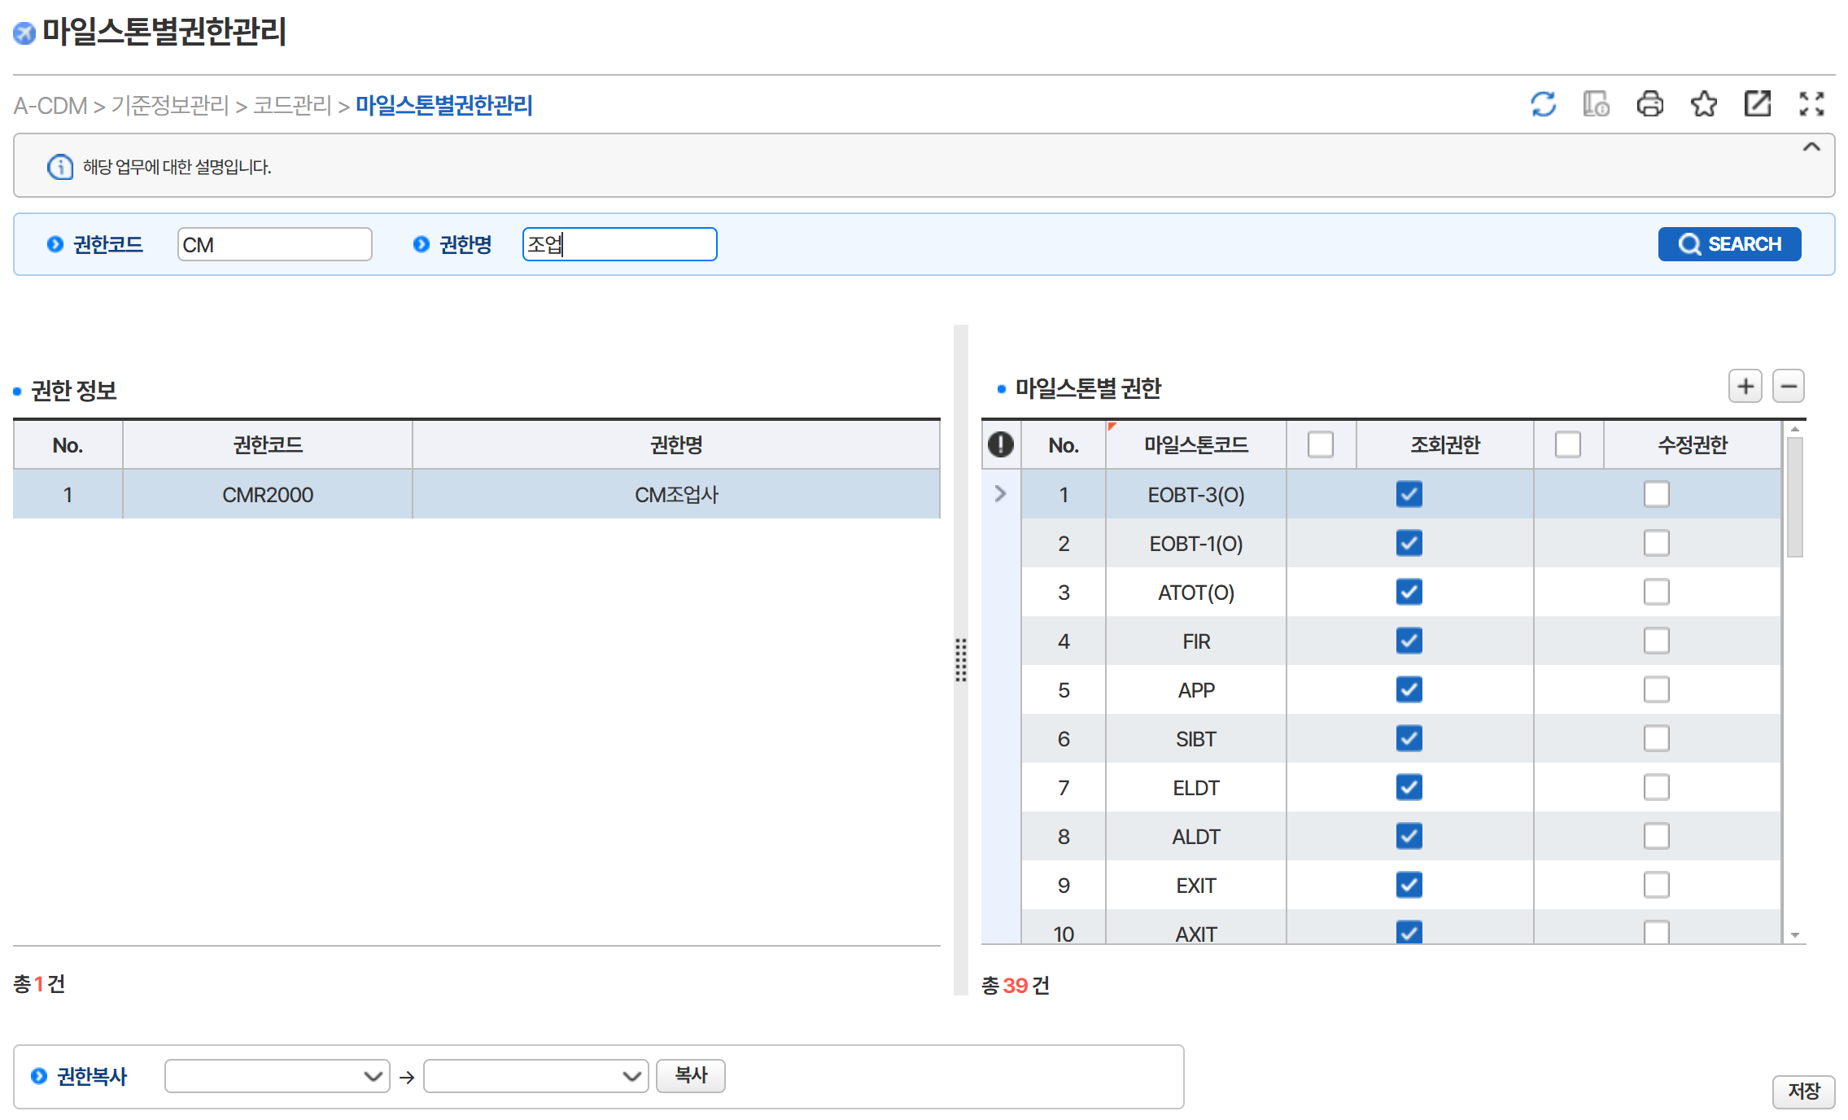
3 | < 권한정보 선택>
 | 선택된 권한에 대한 [마일스톤권한]이 좌측에 표시되는지 확인

 | 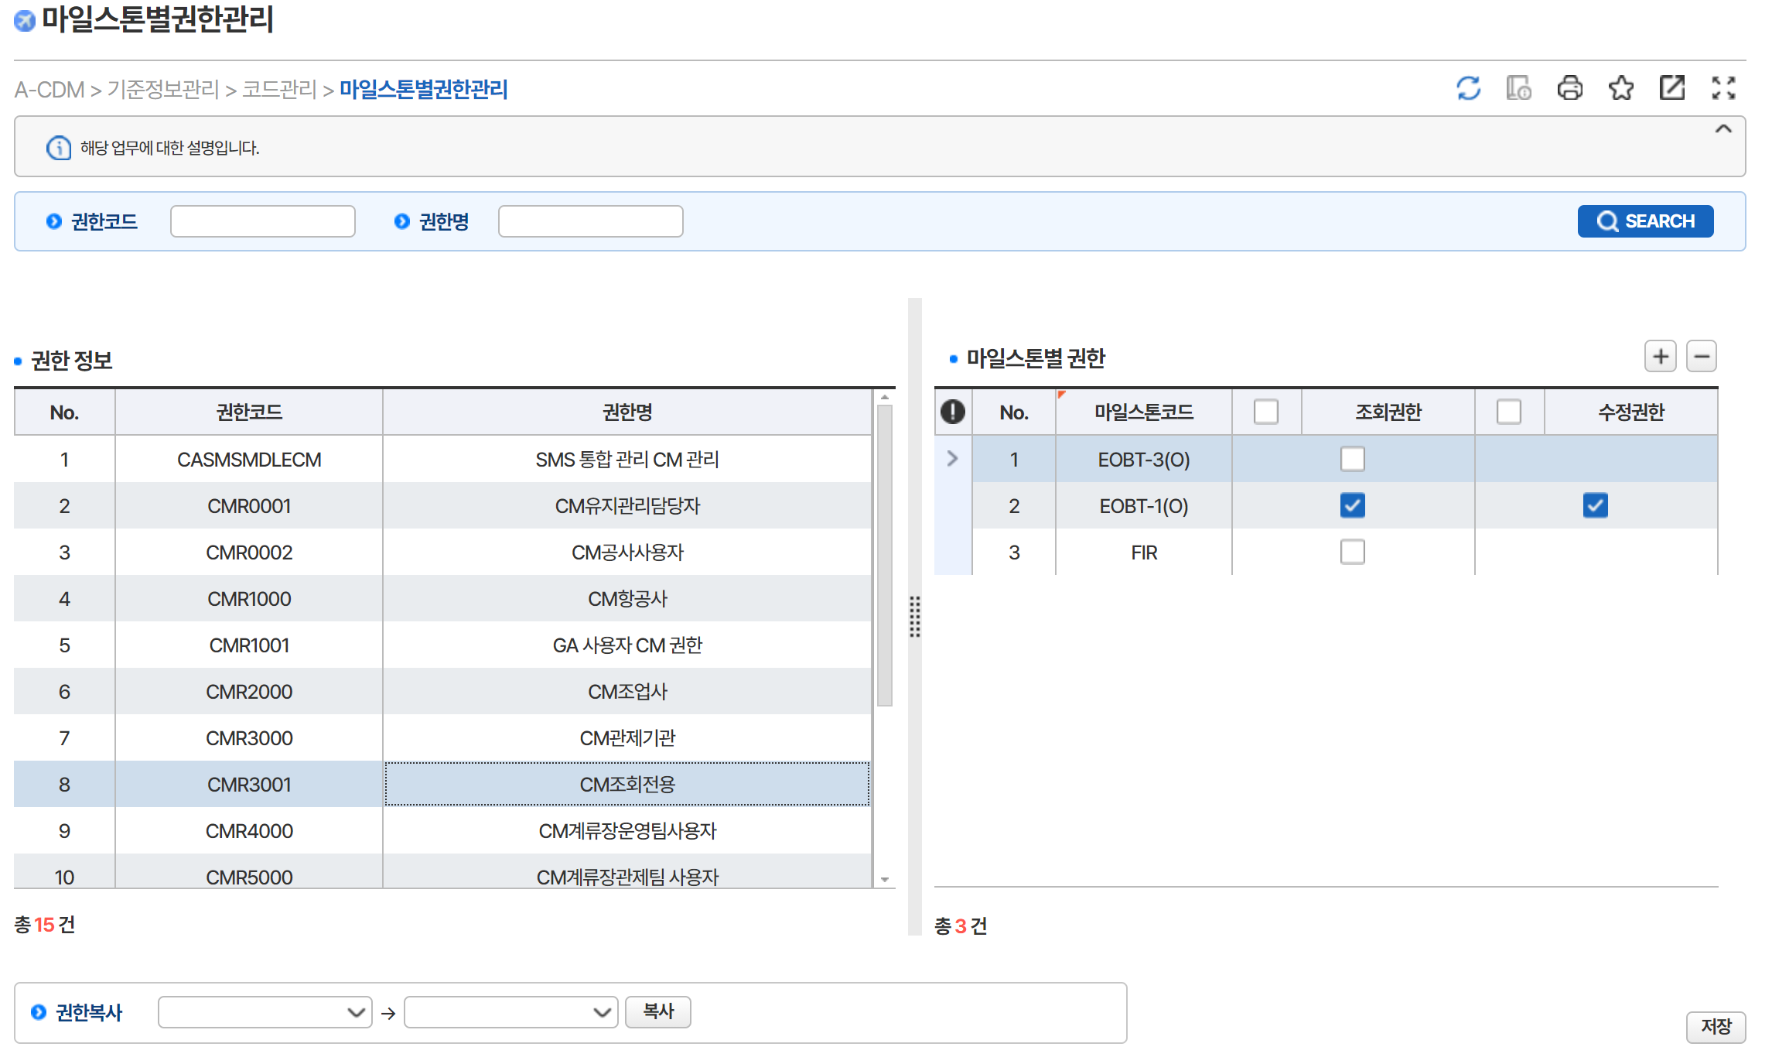
4 | - 중복 오류 메시지 확인
 | 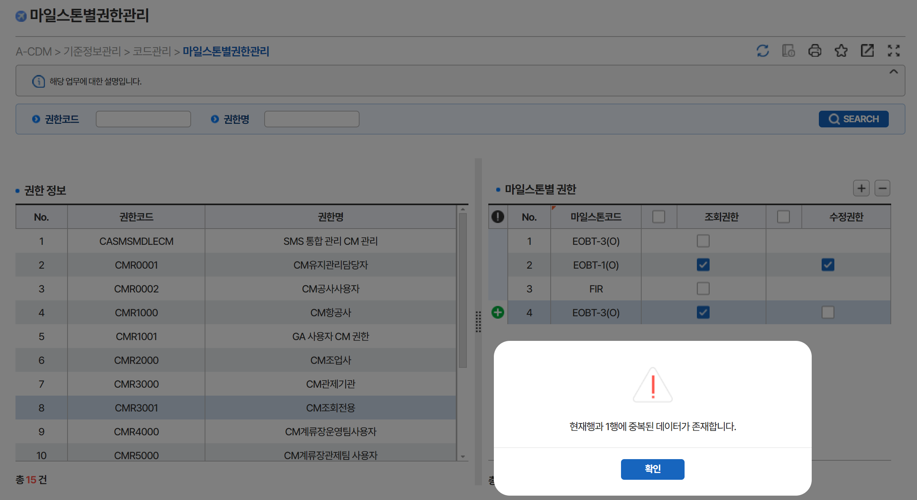
5 | < 신규등록>
 | 1) 신규, 수정, 삭제를 한다. | 2) 저장버튼 클릭시 반영된 결과를 확인

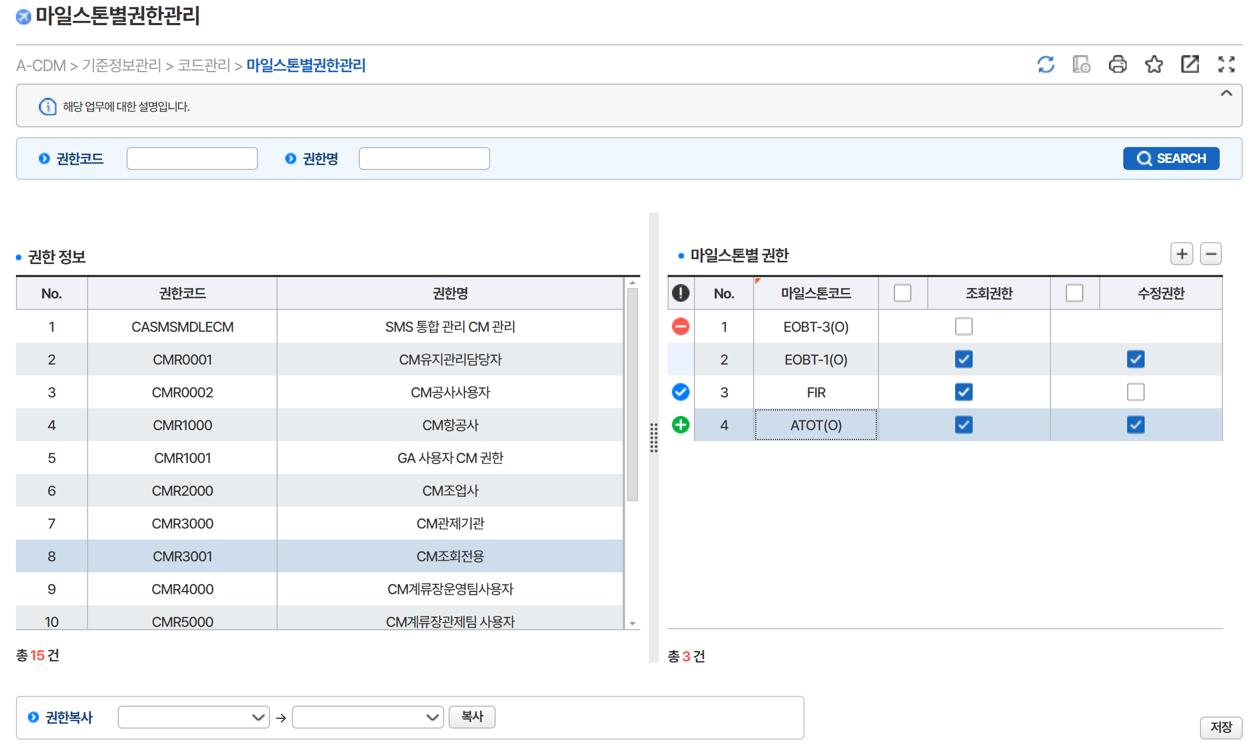

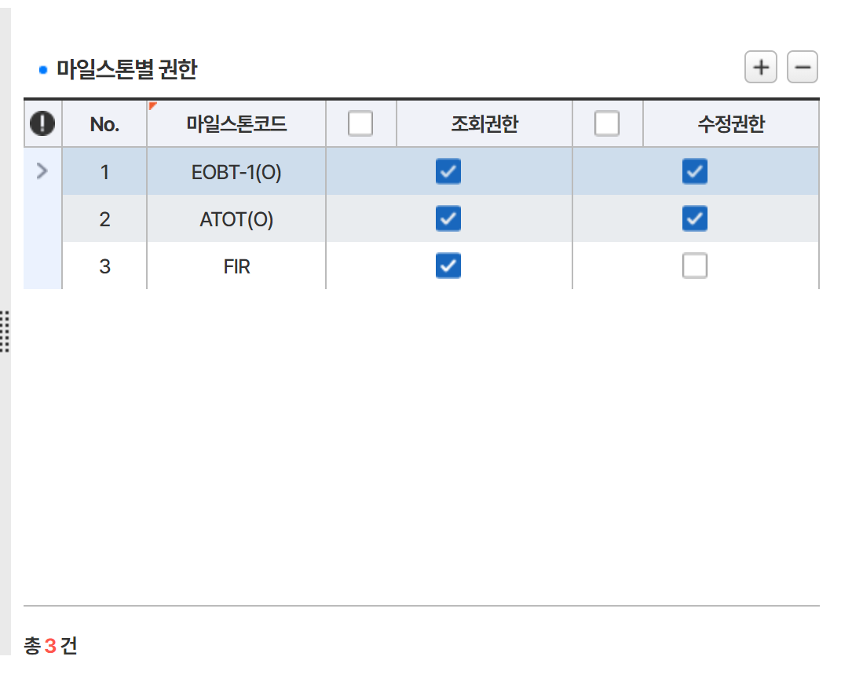

6 | 마일스톤별권한 수정
 | 1) 권한코드:CM3001선택
 | 2) [마일스톤별권한] 그리드에서 마일스톤코드(ATOT(O) - 조회,수정권한 있음 )
 | 해당자료에서 조회권한 미체크 변경처리(오류알림확인)

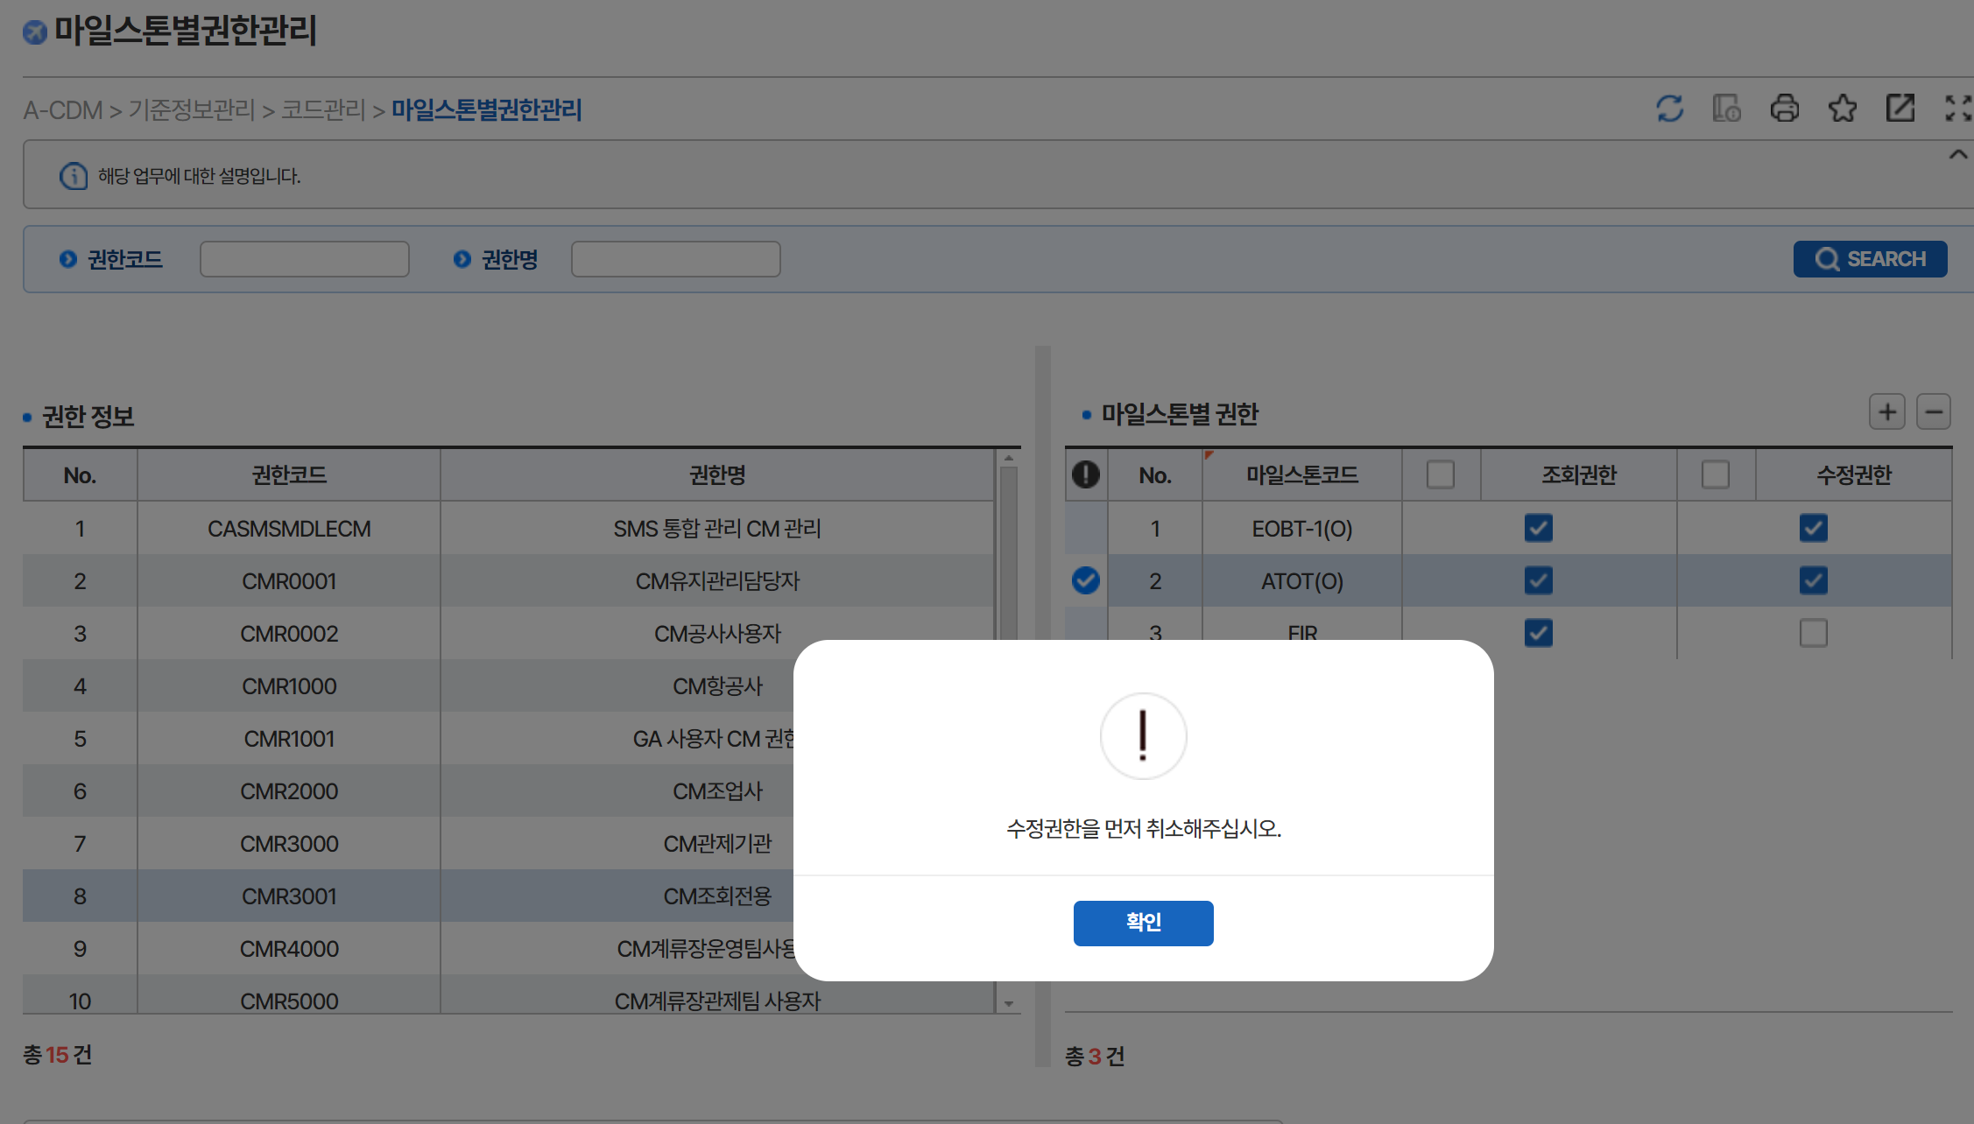

7 | < 출발편 운영현황 탭 >
 | <마일스톤별 권한 해더정보수정 >
 |  | 2) 해더체크해제 - 데이터전체체크해제되야함.
 | 1) 해더체크일때 - 데이터전체체크표시되야함. | * 기존데이터 미체크인건 유지, 체크건 체크해제처리
 | * 기존데이터 체크인건 유지, 미체크건 체크표시 | * 조회권한해제시 : 수정권한전체해제
 | * 조회권한 - 미체크인건만 체크처리 | * 수정권한해제시 : 수정권한전체해제, 조회권한기존부여건 유지
 | * 수정권한 - 조회권한 전체부여, 수정권한전체부여

 | 최초조회자료 - 조회권한 해더 체크기능확인 | 최초조회자료 - 수정권한 해더 체크기능확인

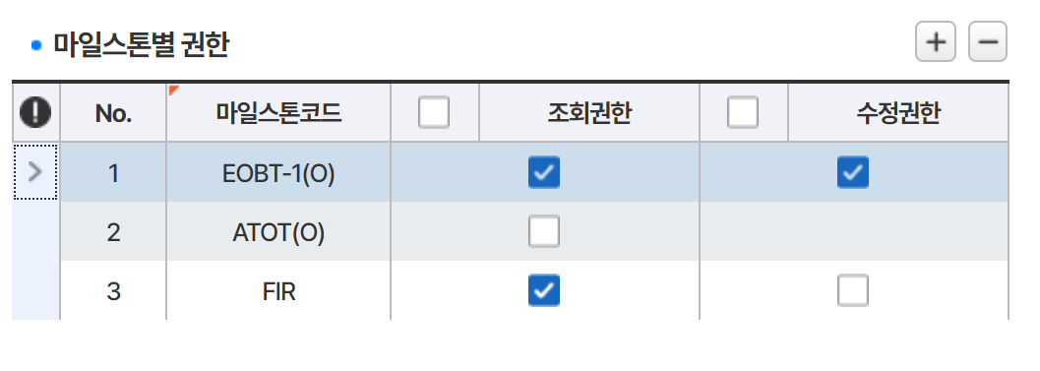

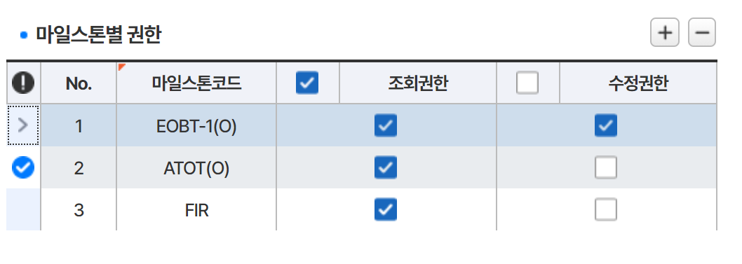
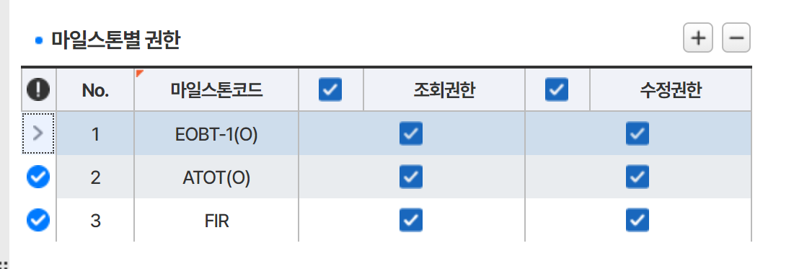

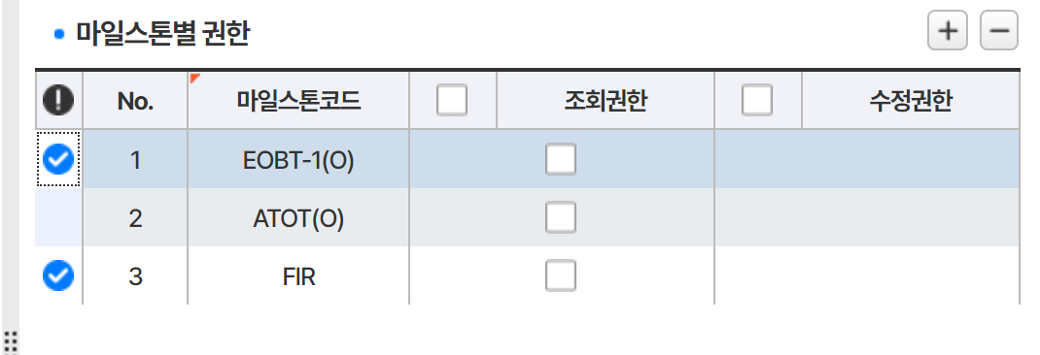

8
 | 권한복사

 | 1) 오류 확인 | 2) 중복체크 확인

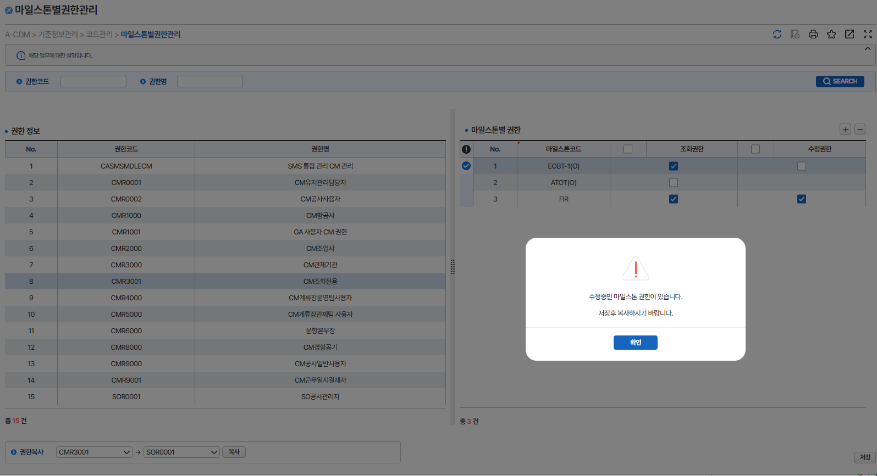
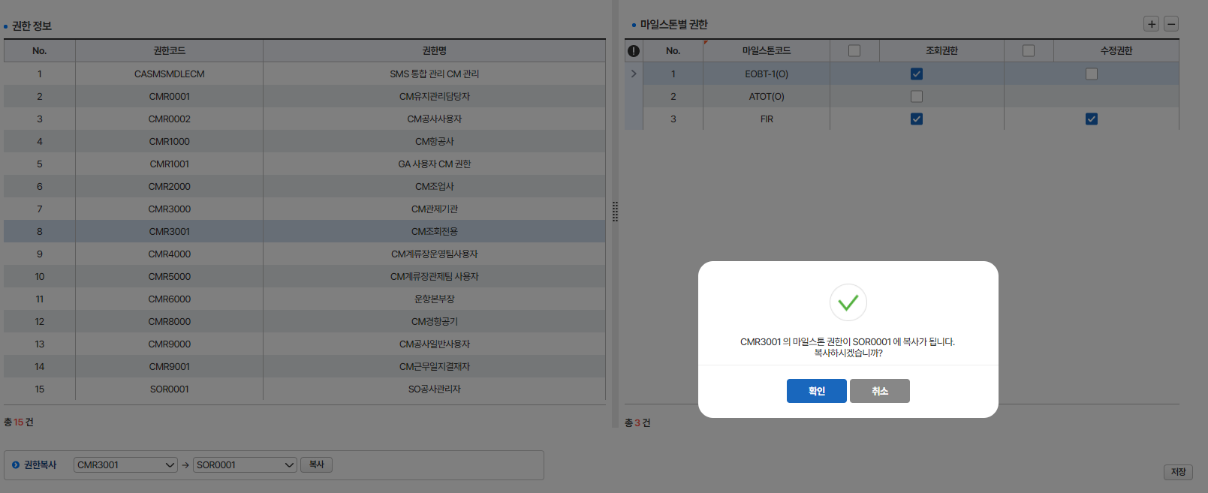

 | 3) SOR0001 의 마일스톤별 권한자료 삭제후 복제 확인

